关系图
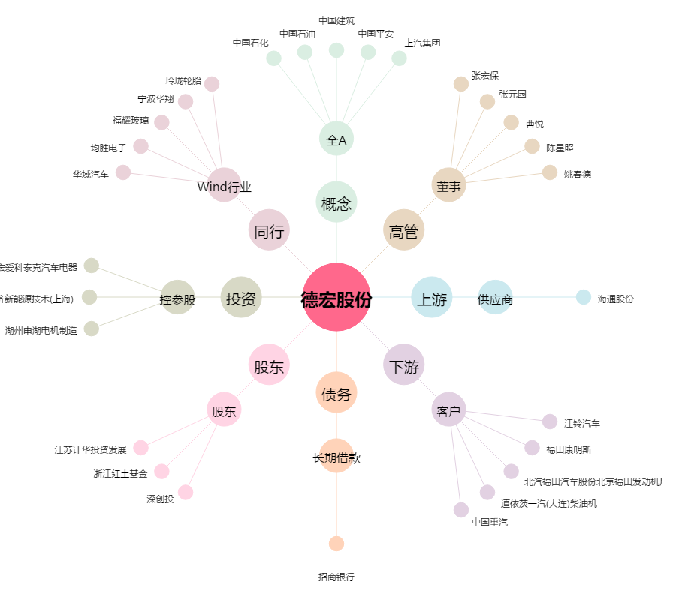
德宏股份[603701.SH] - 关系概览图

